Estadísticas
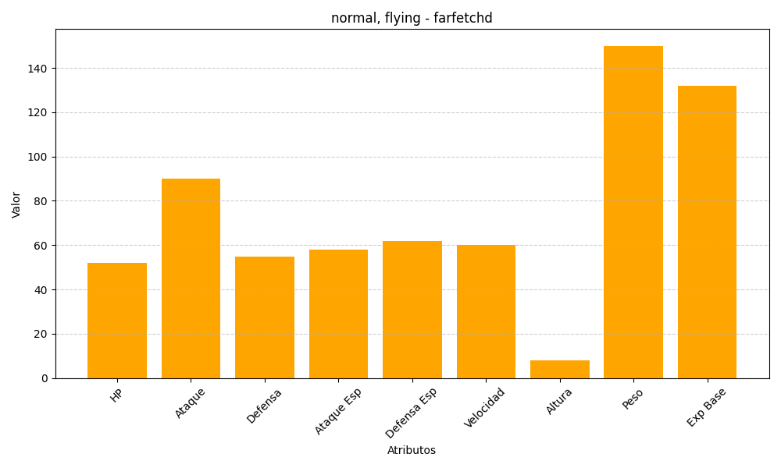
ID | Nombre | Tipo | HP | Ataque | Defensa | Ataque Especial | Defensa Especial | Velocidad | Altura | Peso | Experiencia Base
83 | farfetchd | normal, flying | 52 | 90 | 55 | 58 | 62 | 60 | 8 | 150 | 132

